基础信息
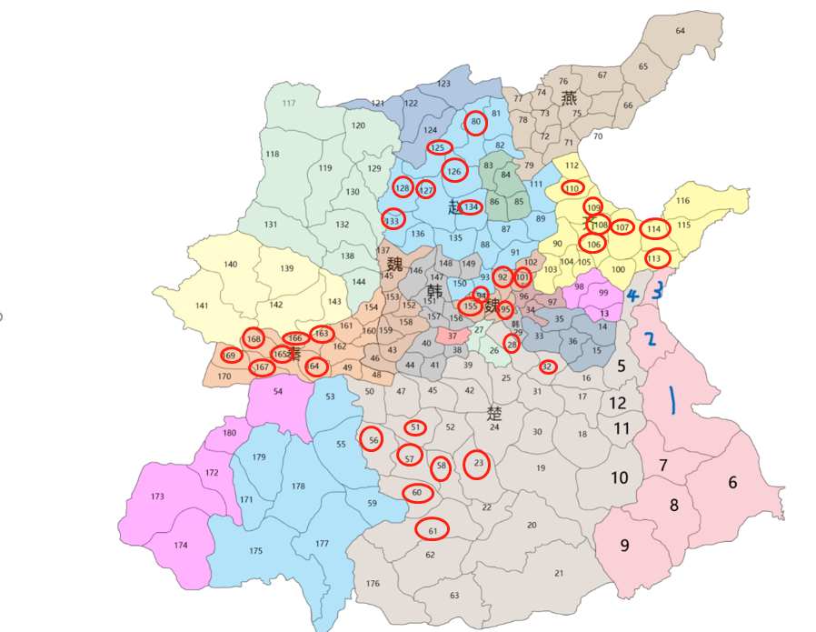
为了计算和公式方便，每个郡县只取2个点

各国初始郡县
 | 食邑等级 | 村庄 | 县城 | 营寨 | 精英营寨 | 总计 | 开启线路 | 食邑数量
 | 0 | 2 | 0 | 0 | 0 | 2 | 1 | 1
 | 1 | 2 | 0 | 1 | 0 | 3 | 1 | 2
 | 2 | 2 | 1 | 1 | 0 | 4 | 1 | 2
 | 3 | 3 | 0 | 1 | 1 | 5 | 1 | 3
 | 4 | 3 | 1 | 1 | 0 | 5 | 1 | 3
 | 5 | 3 | 0 | 1 | 1 | 5 | 1 | 3
 | 6 | 4 | 1 | 1 | 0 | 6 | 1 | 3
 | 7 | 4 | 0 | 2 | 1 | 7 | 2 | 4
 | 8 | 4 | 1 | 2 | 0 | 7 | 2 | 4
 | 9 | 5 | 0 | 2 | 1 | 8 | 2 | 4
 | 10 | 5 | 1 | 2 | 0 | 8 | 2 | 4
 | 11 | 5 | 0 | 2 | 1 | 8 | 2 | 4
 | 12 | 6 | 1 | 2 | 0 | 9 | 2 | 5
 | 13 | 6 | 0 | 3 | 1 | 10 | 3 | 5
 | 14 | 6 | 1 | 3 | 0 | 10 | 3 | 5
 | 15 | 7 | 0 | 3 | 1 | 11 | 3 | 6
 | 16 | 7 | 1 | 3 | 0 | 11 | 3 | 6
 | 17 | 7 | 0 | 4 | 1 | 12 | 4 | 6
 | 18 | 8 | 1 | 4 | 0 | 13 | 4 | 7
 | 19 | 8 | 0 | 4 | 1 | 13 | 4 | 7
 | 20 | 8 | 1 | 4 | 0 | 13 | 4 | 7

 |  | 1 | 2 | 3 | 4 | 5 | 6 | 累计点数
 | 1 | 901+401 | 904+328 | 928+308 | 873+379 |  |  | 4
 | 2 | 836+499 | 847+452 | 862+488 | 885+449 |  |  | 4
 | 3 | 841+579 | 828+555 | 832+590 |  |  |  | 3
 | 4 | 800+574 | 803+541 | 826+604 |  |  |  | 3
 | 5 | 805+484 | 815+437 | 781+484 | 777+510 |  |  | 4
 | 6 | 914+170 | 882+167 | 922+214 | 889+212 | 949+202 |  | 5
 | 7 | 853+271 | 863+300 | 894+276 | 836+275 |  |  | 4
 | 8 | 815+192 | 846+183 | 834+153 | 835+198 |  |  | 4
 | 9 | 800+125 | 780+166 | 750+119 | 743+178 | 786+96 |  | 5
 | 10 | 754+239 | 789+241 | 772+281 | 748+290 |  |  | 4
 | 11 | 808+332 | 775+347 | 839+347 | 799+354 |  |  | 4
 | 12 | 813+404 | 842+398 | 786+392 | 764+410 |  |  | 4
 | 13 | 759+537 | 788+530 | 775+532 |  |  |  | 3
 | 14 | 724+509 | 761+496 | 740+515 |  |  |  | 3
 | 15 | 787+442 | 766+452 | 748+462 | 741+465 |  |  | 4
 | 16 | 702+426 | 750+414 | 730+431 | 724+423 |  |  | 4
 | 17 | 740+359 | 724+334 | 714+387 |  |  |  | 3
 | 18 | 708+273 | 696+308 | 696+348 | 711+361 |  |  | 4
 | 19 | 671+231 | 698+189 | 624+275 |  |  |  | 3
 | 20 | 616+150 | 631+198 | 642+156 | 537+149 | 648+226 |  | 5
 | 21 | 668+91 | 621+72 | 653+94 | 580+103 | 708+100 | 574+85 | 6
 | 22 | 559+191 | 584+181 |  |  |  |  | 2
 | 23 | 537+297 | 572+248 | 562+289 | 574+289 |  |  | 4
 | 24 | 604+318 | 574+329 | 591+295 | 591+350 |  |  | 4
 | 25 | 599+395 | 616+379 | 633+412 |  |  |  | 3
 | 26 | 592+452 | 613+448 |  |  |  |  | 2
 | 27 | 568+462 | 572+498 |  |  |  |  | 2
 | 28 | 621+476 | 636+451 | 611+488 |  |  |  | 3
 | 29 | 637+512 | 618+512 |  |  |  |  | 2
 | 30 | 658+304 | 676+275 | 633+325 |  |  |  | 3
 | 31 | 675+353 | 665+379 | 636+389 | 644+381 |  |  | 4
 | 32 | 652+421 | 677+434 | 665+443 |  |  |  | 3
 | 33 | 675+481 | 648+473 |  |  |  |  | 2
 | 34 | 654+516 | 669+515 | 655+544 |  |  |  | 3
 | 35 | 682+530 | 702+532 | 716+543 | 723+546 |  |  | 4
 | 36 | 695+491 | 709+469 |  |  |  |  | 2
 | 37 | 547+507 | 520+501 |  |  |  |  | 2
 | 38 | 524+462 | 541+473 |  |  |  |  | 2
 | 39 | 574+417 | 559+428 | 538+420 |  |  |  | 3
 | 40 | 496+504 | 479+498 | 468+501 |  |  |  | 3
 | 41 | 517+435 | 508+457 |  |  |  |  | 2
 | 42 | 560+382 | 542+385 | 576+368 |  |  |  | 3
 | 43 | 429+491 | 442+487 | 436+467 | 460+507 |  |  | 4
 | 44 | 468+470 | 458+446 |  |  |  |  | 2
 | 45 | 521+404 | 492+405 |  |  |  |  | 2
 | 46 | 402+487 | 415+471 | 414+510 |  |  |  | 3
 | 47 | 435+410 | 450+390 | 466+401 |  |  |  | 3
 | 48 | 393+421 | 405+432 | 424+438 | 429+451 |  |  | 4
 | 49 | 355+457 | 375+445 | 383+471 |  |  |  | 3
 | 50 | 372+361 | 392+378 | 386+370 |  |  |  | 3
 | 51 | 468+329 | 451+348 | 484+361 | 495+370 |  |  | 4
 | 52 | 503+348 | 527+336 | 516+318 | 478+309 |  |  | 4
 | 53 | 328+395 | 346+378 | 316+373 |  |  |  | 3
 | 54 | 295+364 | 274+385 | 224+396 | 250+400 |  |  | 4
 | 55 | 352+300 | 335+328 | 383+276 |  |  |  | 3
 | 56 | 389+326 | 410+311 | 400+309 | 424+336 | 424+350 |  | 5
 | 57 | 464+287 | 441+296 | 487+272 | 434+340 |  |  | 4
 | 58 | 515+264 | 495+295 | 499+255 | 528+244 |  |  | 4
 | 59 | 408+216 | 376+211 | 336+225 |  |  |  | 3
 | 60 | 479+237 | 450+256 | 413+247 |  |  |  | 3
 | 61 | 494+192 | 437+186 | 466+194 |  |  |  | 3
 | 62 | 460+145 | 508+135 | 484+125 |  |  |  | 3
 | 63 | 536+58 | 489+80 | 524+86 | 479+50 |  |  | 4
 | 64 | 937+968 | 953+937 | 910+965 | 975+953 | 910+970 |  | 5
 | 65 | 892+915 | 858+943 | 883+959 |  |  |  | 3
 | 66 | 850+887 | 867+884 | 845+850 |  |  |  | 3
 | 67 | 788+929 | 814+942 | 804+950 |  |  |  | 3
 | 68 | 797+881 | 826+895 | 813+890 |  |  |  | 3
 | 69 | 808+847 | 770+850 |  |  |  |  | 2
 | 70 | 783+813 | 816+822 | 797+822 |  |  |  | 3
 | 71 | 746+827 | 729+817 | 707+813 | 697+806 |  |  | 4
 | 72 | 696+834 | 712+845 |  |  |  |  | 2
 | 73 | 691+880 | 718+887 | 734+880 | 707+897 |  |  | 4
 | 74 | 701+925 | 716+945 | 686+919 |  |  |  | 3
 | 75 | 773+894 | 749+878 | 760+904 |  |  |  | 3
 | 76 | 735+914 | 749+945 | 767+950 | 739+967 |  |  | 4
 | 77 | 661+922 | 634+943 | 642+917 | 674+912 | 677+928 |  | 5
 | 78 | 643+880 | 664+867 | 644+848 | 679+883 |  |  | 4
 | 79 | 682+808 | 654+811 | 640+819 |  |  |  | 3
 | 80 | 569+839 | 580+897 | 584+848 |  |  |  | 3
 | 81 | 621+908 | 600+923 | 616+942 |  |  |  | 3
 | 82 | 602+861 | 626+858 |  |  |  |  | 2
 | 83 | 597+814 | 579+791 | 600+780 |  |  |  | 3
 | 84 | 613+795 | 634+783 | 620+770 | 628+814 |  |  | 4
 | 85 | 647+749 | 628+731 | 639+752 | 623+756 | 663+738 |  | 5
 | 86 | 595+735 | 607+749 | 597+766 | 589+758 |  |  | 4
 | 87 | 636+699 | 606+700 | 620+688 |  |  |  | 3
 | 88 | 596+677 | 579+685 | 573+703 |  |  |  | 3
 | 89 | 656+708 | 682+710 | 671+714 |  |  |  | 3
 | 90 | 709+689 | 688+672 | 703+663 |  |  |  | 3
 | 91 | 621+660 | 648+668 | 636+668 |  |  |  | 3
 | 92 | 610+632 | 602+608 | 595+635 |  |  |  | 3
 | 93 | 581+630 | 569+613 | 592+610 | 574+643 |  |  | 4
 | 94 | 580+582 | 596+566 |  |  |  |  | 2
 | 95 | 592+532 | 607+534 | 615+571 |  |  |  | 3
 | 96 | 648+580 | 637+563 | 650+558 |  |  |  | 3
 | 97 | 686+566 | 700+571 |  |  |  |  | 2
 | 98 | 718+580 | 741+599 |  |  |  |  | 2
 | 99 | 749+563 | 771+573 | 762+562 | 732+562 |  |  | 4
 | 100 | 780+615 | 808+625 | 793+604 |  |  |  | 3
 | 101 | 640+615 | 654+610 | 621+602 |  |  |  | 3
 | 102 | 668+660 | 656+641 | 636+640 | 670+638 |  |  | 4
 | 103 | 686+633 | 672+596 | 682+588 |  |  |  | 3
 | 104 | 692+602 | 709+630 | 701+635 | 711+605 |  |  | 4
 | 105 | 747+642 | 725+622 | 736+644 | 732+647 |  |  | 4
 | 106 | 764+663 | 782+658 | 741+664 | 734+661 |  |  | 4
 | 107 | 814+663 | 805+699 | 792+700 |  |  |  | 3
 | 108 | 774+685 | 745+696 | 762+711 | 729+683 |  |  | 4
 | 109 | 732+716 | 791+731 |  |  |  |  | 2
 | 110 | 711+744 | 754+739 | 732+756 | 733+756 |  |  | 4
 | 111 | 695+775 | 670+753 | 695+731 |  |  |  | 3
 | 112 | 716+786 | 738+788 | 741+767 | 754+800 |  |  | 4
 | 113 | 858+616 | 877+610 | 847+605 | 826+621 |  |  | 4
 | 114 | 842+664 | 866+650 | 857+660 |  |  |  | 3
 | 115 | 924+650 | 964+668 | 892+654 |  |  |  | 3
 | 116 | 920+700 | 953+693 | 900+689 |  |  |  | 3
 | 117 | 284+937 | 319+912 | 359+917 | 334+956 |  |  | 4
 | 118 | 264+851 | 282+805 | 291+862 | 319+851 | 322+845 |  | 5
 | 119 | 352+845 | 339+805 | 329+770 |  |  |  | 3
 | 120 | 439+881 | 415+900 | 398+920 | 387+848 |  |  | 4
 | 121 | 461+919 | 430+940 |  |  |  |  | 2
 | 122 | 487+926 | 522+936 | 503+933 |  |  |  | 3
 | 123 | 581+957 | 564+964 | 613+962 |  |  |  | 3
 | 124 | 482+869 | 519+886 |  |  |  |  | 2
 | 125 | 500+833 | 538+872 | 517+848 | 556+901 | 483+823 | 514+848 | 6
 | 126 | 533+797 | 551+817 | 562+791 | 537+839 | 564+786 |  | 5
 | 127 | 515+770 | 499+749 | 519+782 | 522+728 |  |  | 4
 | 128 | 447+769 | 467+797 | 467+764 |  |  |  | 3
 | 129 | 436+802 | 410+822 |  |  |  |  | 2
 | 130 | 402+735 | 392+783 | 365+774 |  |  |  | 3
 | 131 | 233+733 | 288+689 | 255+756 | 282+738 | 272+708 | 302+733 | 6
 | 132 | 352+714 | 372+728 | 336+730 | 318+708 |  |  | 4
 | 133 | 435+716 | 453+731 | 460+705 | 419+714 |  |  | 4
 | 134 | 556+761 | 578+727 | 567+728 |  |  |  | 3
 | 135 | 546+710 | 530+696 | 535+728 |  |  |  | 3
 | 136 | 473+703 | 499+710 |  |  |  |  | 2
 | 137 | 423+678 | 463+672 | 450+683 |  |  |  | 3
 | 138 | 341+675 | 378+669 | 361+664 | 362+682 | 396+668 |  | 5
 | 139 | 297+643 | 263+649 | 242+677 |  | 317+680 |  | 4
 | 140 | 206+604 | 216+649 | 186+675 | 210+702 | 153+683 | 238+607 | 6
 | 141 | 151+613 | 122+602 | 173+593 |  |  |  | 3
 | 142 | 265+593 | 303+591 | 291+608 | 234+568 |  |  | 4
 | 143 | 318+640 | 336+616 | 320+602 |  |  |  | 3
 | 144 | 362+608 | 371+630 | 351+621 |  |  |  | 3
 | 145 | 450+641 | 424+636 | 405+624 |  |  |  | 3
 | 146 | 466+619 | 478+646 |  |  |  |  | 2
 | 147 | 499+650 | 511+616 |  |  |  |  | 2
 | 148 | 525+639 | 514+674 | 543+640 | 541+632 |  |  | 4
 | 149 | 564+668 | 543+663 | 557+675 | 532+664 |  |  | 4
 | 150 | 549+615 | 525+602 | 543+597 | 536+622 |  |  | 4
 | 151 | 482+593 | 505+583 |  |  |  |  | 2
 | 152 | 447+599 | 473+565 |  |  |  |  | 2
 | 153 | 412+608 | 429+596 | 444+611 |  |  |  | 3
 | 154 | 399+585 | 383+590 | 419+583 | 424+583 |  |  | 4
 | 155 | 572+551 | 549+574 | 564+569 |  |  |  | 3
 | 156 | 542+535 | 525+557 | 532+532 | 558+518 |  |  | 4
 | 157 | 495+551 | 510+516 | 515+546 |  |  |  | 3
 | 158 | 444+551 | 468+532 |  |  |  |  | 2
 | 159 | 434+523 | 418+554 | 423+520 |  |  |  | 3
 | 160 | 370+552 | 394+537 | 386+557 |  |  |  | 3
 | 161 | 356+546 | 334+566 |  |  |  |  | 2
 | 162 | 367+496 | 333+501 |  |  |  |  | 2
 | 163 | 325+524 | 316+554 | 296+554 | 293+552 |  |  | 4
 | 164 | 318+463 | 302+421 | 335+470 | 313+437 |  |  | 4
 | 165 | 282+424 | 288+465 | 260+502 |  |  |  | 3
 | 166 | 277+562 | 268+537 | 286+534 | 250+549 | 258+523 |  | 5
 | 167 | 256+451 | 237+471 | 237+431 |  |  |  | 3
 | 168 | 212+535 | 242+524 | 207+512 | 224+510 |  |  | 4
 | 169 | 201+488 | 173+537 | 154+563 | 132+563 |  |  | 4
 | 170 | 218+459 | 186+463 | 168+468 |  |  |  | 3
 | 171 | 221+222 | 202+251 | 195+211 |  |  |  | 3
 | 172 | 173+259 | 110+306 | 142+301 |  |  |  | 3
 | 173 | 45+236 | 67+259 | 94+262 | 133+258 |  |  | 4
 | 174 | 115+184 | 87+177 | 128+131 | 130+222 | 103+127 |  | 5
 | 175 | 180+155 | 228+130 | 269+131 | 167+194 |  |  | 4
 | 176 | 399+75 | 440+57 | 378+128 | 414+99 |  |  | 4
 | 177 | 348+163 | 324+63 | 340+99 |  |  |  | 3
 | 178 | 308+308 | 295+250 | 280+214 |  |  |  | 3
 | 179 | 227+311 | 255+333 | 238+263 | 269+290 |  |  | 4
 | 180 | 213+350 | 186+380 | 168+356 |  |  |  | 3

